关系图
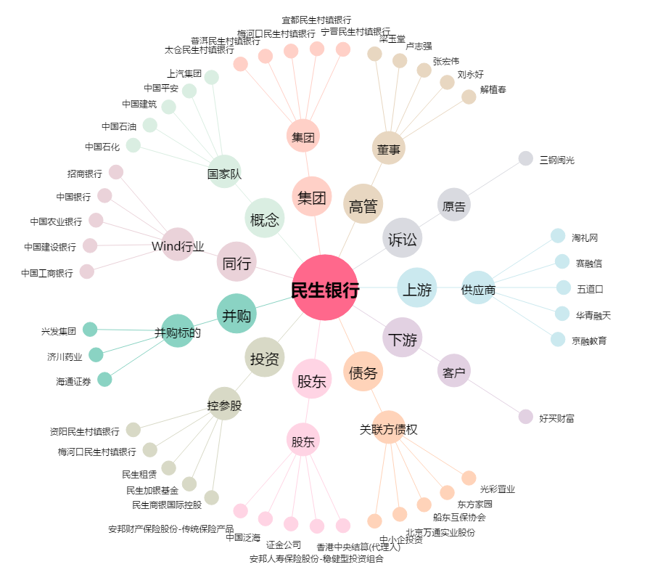
民生银行[600016.SH] - 关系概览图

